상품제안서
테리어스탬프 택배칼 송장지우개 | 상품코드: F30967

 |  |  |  |  |  |  | 02-412-0044 | www.easy1.co.kr
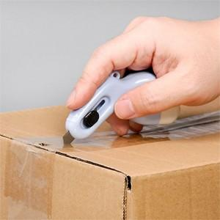

【상세/제작정보】 | - 배송비 : 박스당 5000원(vat별도)

【인쇄/포장옵션】 | 레이저, 풀칼라 / 포장지포장

【공급단가】 | 수량 | 100~ | 300~ | 500~ | 1,000~ | 3,000~
*VAT별도 | 단가 | 3,510원 | 3,450원 | 3,370원 | 3,240원 | 3,100원

【상품 URL】 | http://www.easy1.co.kr/src/goods_detail.php?gdno=30967

